retardo con mezcla
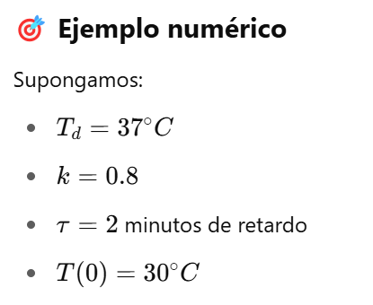
 |  | Modelo Base, con retardo. Flujo=Diferencia/retardo, comportamiento tiende al equilibrio
Minuto |  | T ducha [°C] |  | Diferencia [°C] |  | Ajuste [°C]
0 |  | 30 | =37-30 | 7 | =7/5 | 1.4 | Temperatura deseada | 37
1 | =30+1,4*(1) | 31.4 | =37-31,4 | 5.6 | =5,6/5 | 1.12 | Temperatura ducha (0) | 30
2 | =31,4+1,12*(1) | 32.52 | =37-32,52 | 4.48 | =4,48/5 | 0.896 | Tiempo minutos | 5
3 | =32,52+0,896*(1) | 33.416 | =37-33,416 | 3.584 | =3,584/5 | 0.7168 | Time step | 1
4 | =33,416+0,7168*(1) | 34.1328 | =37-34,1328 | 2.8672 | =2,8672/5 | 0.57344
5 | =34,1328+0,57344*(1) | 34.70624 | =37-34,70624 | 2.29376 | =2,29376/5 | 0.458752
6 | =34,70624+0,458752*(1) | 35.164992 | =37-35,164992 | 1.835008 | =1,835008/5 | 0.3670016
7 | =35,164+0,458*(1) | 35.5319936 | =37-35,5319936 | 1.4680064 | =1,46800/5 | 0.29360128
8 | =35,531+0,293*(1) | 35.82559488 | =37-35,82559488 | 1.17440512 | =1,1744/5 | 0.234881024
9 | =35,825+0,2348*(1) | 36.060475904 | =37-36,0604759 | 0.939524096 | =0,9352/5 | 0.1879048192
10 | =36,248+0,1879*(1) | 36.248380723 | =37-36,24838072 | 0.7516192768 | =0,7516/5 | 0.15032385536

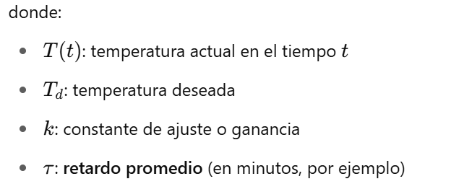
Minuto | T real [°C] | Diferencia [°C] | Ajuste [°C/m] | Entrada [°C/m] | Diferencia percibida [°C] | salida [°C/m]
0 | 30.00 | 7.00 | 0.00 | 7.00 | 0.00 | 0.00 | Temperatura deseada | 37
1 | 30.00 | 7.00 | 1.40 | 7.00 | 7.00 | 1.40 | Temperatura ducha (0) | 30 | 2025-06-25
2 | 31.40 | 5.60 | 2.52 | 5.60 | 12.60 | 2.52 | Tiempo minutos | 5 | 2025-03-27
3 | 33.92 | 3.08 | 3.14 | 3.08 | 15.68 | 3.14 | Time step | 1
4 | 37.06 | -0.06 | 3.12 | -0.06 | 15.62 | 3.12
5 | 40.18 | -3.18 | 2.49 | -3.18 | 12.44 | 2.49
6 | 42.67 | -5.67 | 1.35 | -5.67 | 6.77 | 1.35
7 | 44.02 | -7.02 | -0.05 | -7.02 | -0.25 | -0.05
8 | 43.97 | -6.97 | -1.44 | -6.97 | -7.22 | -1.44
9 | 42.53 | -5.53 | -2.55 | -5.53 | -12.75 | -2.55
10 | 39.98 | -2.98 | -3.15 | -2.98 | -15.73 | -3.15
11 | 36.83 | 0.17 | -3.11 | 0.17 | -15.56 | -3.11
12 | 33.72 | 3.28 | -2.46 | 3.28 | -12.28 | -2.46
13 | 31.26 | 5.74 | -1.31 | 5.74 | -6.55 | -1.31
14 | 29.95 | 7.05 | 0.10 | 7.05 | 0.50 | 0.10
15 | 30.05 | 6.95 | 1.49 | 6.95 | 7.45 | 1.49
16 | 31.54 | 5.46 | 2.58 | 5.46 | 12.90 | 2.58
17 | 34.12 | 2.88 | 3.16 | 2.88 | 15.78 | 3.16
18 | 37.28 | -0.28 | 3.10 | -0.28 | 15.50 | 3.10
19 | 40.38 | -3.38 | 2.42 | -3.38 | 12.12 | 2.42
20 | 42.80 | -5.80 | 1.26 | -5.80 | 6.32 | 1.26

retardo de tubería
Tiempo | Nivel actual | Flujo neto
0 | 100 | 0 | Nivel deseado | 300
1 | 100 | 200 | Demora (tiempo) | 1
2 | 300 | 200 | time step | 1
3 | 500 | 0
4 | 500 | -200
5 | 300 | -200
6 | 100 | 0
7 | 100 | 200
8 | 300 | 200
9 | 500 | 0
10 | 500 | -200
11 | 300 | -200
12 | 100 | 0
13 | 100 | 200
14 | 300 | 200
15 | 500 | 0
16 | 500 | -200
17 | 300 | -200
18 | 100 | 0
19 | 100 | 200
20 | 300 | 200

Tiempo | Nivel actual | Flujo neto | Nivel deseado | 300
0 | 100 | 0 | Demora (tiempo) | 1
0.25 | 100 | 0 | time step | 0.25
0.5 | 100 | 0
0.75 | 100 | 0
1 | 100 | 200
1.25 | 150 | 200
1.5 | 200 | 200
1.75 | 250 | 200
2 | 300 | 200
2.25 | 350 | 150
2.5 | 387.5 | 100
2.75 | 412.5 | 50
3 | 425 | 0
3.25 | 425 | -50
3.5 | 412.5 | -87.5
3.75 | 390.625 | -112.5
4 | 362.5 | -125
4.25 | 331.25 | -125
4.5 | 300 | -112.5
4.75 | 271.875 | -90.625
5 | 249.21875 | -62.5
5.25 | 233.59375 | -31.25
5.5 | 225.78125 | 0
5.75 | 225.78125 | 28.125
6 | 232.8125 | 50.78125
6.25 | 245.5078125 | 66.40625
6.5 | 262.109375 | 74.21875
6.75 | 280.6640625 | 74.21875
7 | 299.21875 | 67.1875
7.25 | 316.015625 | 54.4921875
7.5 | 329.63867188 | 37.890625
7.75 | 339.11132812 | 19.3359375
8 | 343.9453125 | 0.78125
8.25 | 344.140625 | -16.015625
8.5 | 340.13671875 | -29.638671875
8.75 | 332.72705078 | -39.111328125
9 | 322.94921875 | -43.9453125
9.25 | 311.96289062 | -44.140625
9.5 | 300.92773438 | -40.13671875
9.75 | 290.89355469 | -32.727050781
10 | 282.71179199 | -22.94921875
10.25 | 276.9744873 | -11.962890625
10.5 | 273.98376465 | -0.927734375
10.75 | 273.75183105 | 9.1064453125
11 | 276.02844238 | 17.288208008
11.25 | 280.35049438 | 23.025512695
11.5 | 286.10687256 | 26.016235352
11.75 | 292.6109314 | 26.248168945
12 | 299.17297363 | 23.971557617
12.25 | 305.16586304 | 19.649505615
12.5 | 310.07823944 | 13.893127441
12.75 | 313.5515213 | 7.3890686035
13 | 315.39878845 | 0.82702636719
13.25 | 315.60554504 | -5.1658630371
13.5 | 314.31407928 | -10.078239441
13.75 | 311.79451942 | -13.551521301
14 | 308.4066391 | -15.398788452
14.25 | 304.55694199 | -15.605545044
14.5 | 300.65555573 | -14.314079285
14.75 | 297.0770359 | -11.794519424
15 | 294.12840605 | -8.4066390991
15.25 | 292.02674627 | -4.5569419861
15.5 | 290.88751078 | -0.6555557251
15.75 | 290.72362185 | 2.9229640961
16 | 291.45436287 | 5.8715939522
16.25 | 292.92226136 | 7.973253727
16.5 | 294.91557479 | 9.1124892235
16.75 | 297.19369709 | 9.2763781548
17 | 299.51279163 | 8.5456371307
17.25 | 301.64920092 | 7.0777386427
17.5 | 303.41863558 | 5.084425211
17.75 | 304.68974188 | 2.8063029051
18 | 305.39131761 | 0.48720836639
18.25 | 305.5131197 | -1.6492009163
18.5 | 305.10081947 | -3.418635577
18.75 | 304.24616057 | -4.6897418797
19 | 303.0737251 | -5.391317606
19.25 | 301.7258957 | -5.5131196976
19.5 | 300.34761578 | -5.1008194685
19.75 | 299.07241091 | -4.2461605743
20 | 298.01087077 | -3.0737251043
20.25 | 297.24243949 | -1.7258957028
20.5 | 296.81096557 | -0.34761577845
20.75 | 296.72406162 | 0.92758908868
21 | 296.95595889 | 1.9891292322
21.25 | 297.4532412 | 2.7575605083
21.5 | 298.14263133 | 3.189034434
21.75 | 298.93988994 | 3.2759383786
22 | 299.75887453 | 3.0440411065
22.25 | 300.51988481 | 2.5467587984
22.5 | 301.15657451 | 1.8573686713
22.75 | 301.62091668 | 1.0601100628
23 | 301.88594419 | 0.24112546816
23.25 | 301.94622556 | -0.51988480845
23.5 | 301.81625436 | -1.1565745081
23.75 | 301.52711073 | -1.6209166759
24 | 301.12188156 | -1.8859441916
24.25 | 300.65039551 | -1.9462255586
24.5 | 300.16383912 | -1.8162543565
24.75 | 299.70977553 | -1.5271107295

Hoja
